상품제안서
수첩형 점착메모지 1P (HS-105-01) | 상품코드: S22316

 |  |  |  |  |  |  | 02-713-8555 | www.synergygift.co.kr
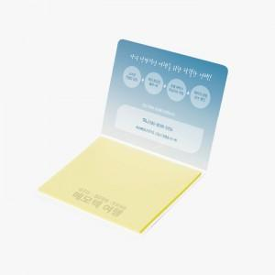 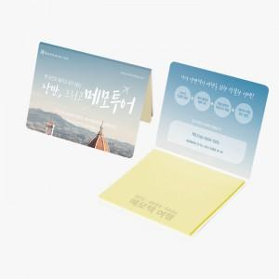 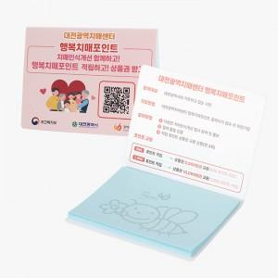

【상세/제작정보】

【인쇄/포장옵션】 | 표지컬러 내지먹1도 / 포장불가능

【공급단가】 | 수량 | 1,000~ | 2,000~ | 3,000~ | 5,000~ | 10,000~
*VAT별도 | 20매 | 290원 | 280원 | 250원 | 240원 | 230원
 | 30매 | 360원 | 340원 | 310원 | 300원 | 290원
 | 50매 | 490원 | 460원 | 430원 | 410원 | 400원
 | 100매 | 780원 | 740원 | 690원 | 670원 | 650원

【상품 URL】 | https://www.synergygift.co.kr:443/src/goods_detail.php?gdno=22316

